德茂小区
 | 中指数据 | 含供暖、物业
 | 小区名称
时间 | 时间 | 估价机构样本小区数据 | 样本数量 | 含物业费和取暖费
2022年四季度 |  | -- | 2 | 55.4 |  | 含物业费和取暖费
 | 2022-12-01 | 55.4 |  |  | 数据来源 | 平均月租金 | 结论
2023年一季度 | 2023-01-01 | 55.71 | 3 | 54.9 | 中指 | 54.71 | 54.72 | 税费
 | 2023-02-01 | 55.72 |  |  | 城研中心 | -- |  | 物业费 | 0.5
 | 2023-03-01 | 53.28 |  |  | 市场数据 | 54.72 |  | 取暖费 | 2.5 | 30/年/平米
2023年二季度 | 2023-04-01 | 52.58 | 5 | 53.88 |  | 不含物业费和供暖费 | 51.72
 | 2023-05-01 | 53.5
 | 2023-06-01 | 55.55
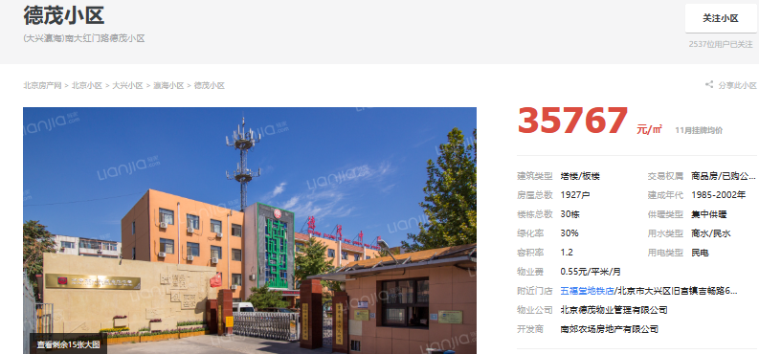
2023年三季度 | 2023-07-01 | 56.05 | 4 | 55.61
 | 2023-08-01 | 55.57
 | 2023-09-01 | 55.2
2023年第四季度 | 2023-10-01 | 53.33 | 2 | 53.74
 | 2023-11-01 | 54.15
平均月租金（元/平方米/月） |  |  |  | 54.71

 | 市场调查数据 | 含供暖、物业
时间 | 时间 | 平均租金单价 | 样本数量 | 含物业费和取暖费
2022年四季度 |  | -- | 3 | 50.6
 | 2022-12-01 | 50.6
2023年一季度 | 2023-01-01 |  | 5 | 61.92
 | 2023-02-01 | 0
 | 2023-03-01 | 61.92
2023年二季度 | 2023-04-01 | 50.6 | 3 | 46.05
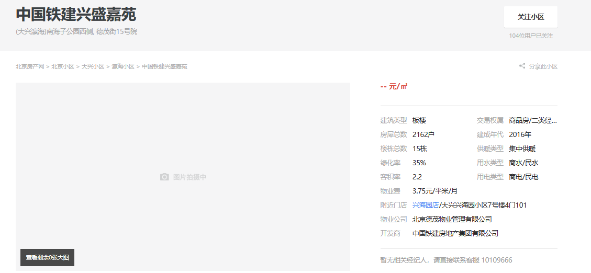
 | 2023-05-01 | 40.54
 | 2023-06-01 | 47.02
2023年三季度 | 2023-07-01 | 64.7 | 2 | 53.29
 | 2023-08-01 | 50.7
 | 2023-09-01 | 44.48
2023年第四季度 | 2023-10-01 | 61.36 | 2 | 61.72
 | 2023-11-01 | 62.07
平均月租金（元/平方米/月） |  |  |  | 54.72

德茂佳苑
 | 中指数据 | 含供暖、物业
 | 小区名称
时间 | 时间 | 估价机构样本小区数据 | 样本数量 | 含物业费和取暖费
2022年四季度 |  | -- | 1 | 50.24 |  | 含物业费和取暖费
 | 2022-12-01 | 50.24 |  |  | 数据来源 | 平均月租金 | 结论
2023年一季度 | 2023-01-01 | 49.52 | 2 | 48.92 | 中指 | 49.50 | 49.74 | 税费
 | 2023-02-01 | 49.2 |  |  | 城研中心 | -- |  | 物业费 | 0.7
 | 2023-03-01 | 48.03 |  |  | 市场数据 | 49.98 |  | 取暖费 | 2.5
2023年二季度 | 2023-04-01 | 47.99 | 1 | 47.54 |  | 不含物业费和供暖费 | 46.54
 | 2023-05-01 | 48.62
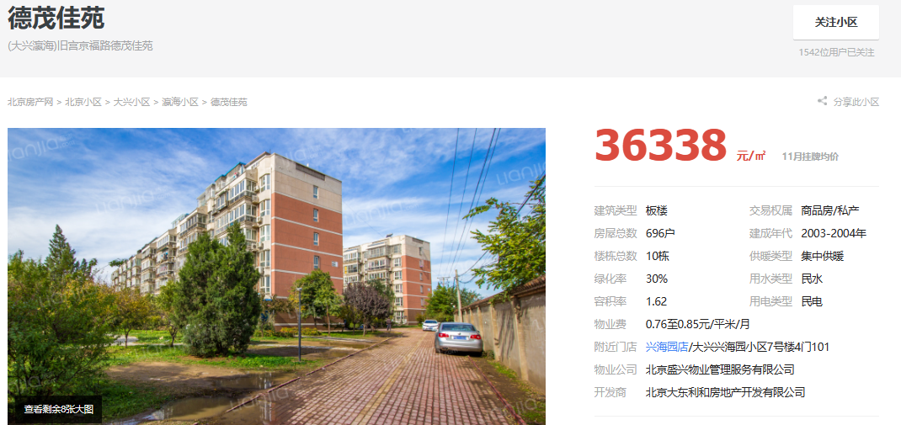
 | 2023-06-01 | 46
2023年三季度 | 2023-07-01 | 50.34 | 2 | 50.4
 | 2023-08-01 | 50.17
 | 2023-09-01 | 50.7
2023年第四季度 | 2023-10-01 | 50 | 2 | 50.4
 | 2023-11-01 | 50.8
平均月租金（元/平方米/月） |  |  |  | 49.50

 | 市场调查数据 | 含供暖、物业
时间 | 时间 | 平均租金单价 | 样本数量 | 含物业费和取暖费
2022年四季度 |  | -- | 1 | 43.08
 | 2022-12-01 | 0
2023年一季度 | 2023-01-01 | 0 | 2 | 48.44
 | 2023-02-01 | 0
 | 2023-03-01 | 0
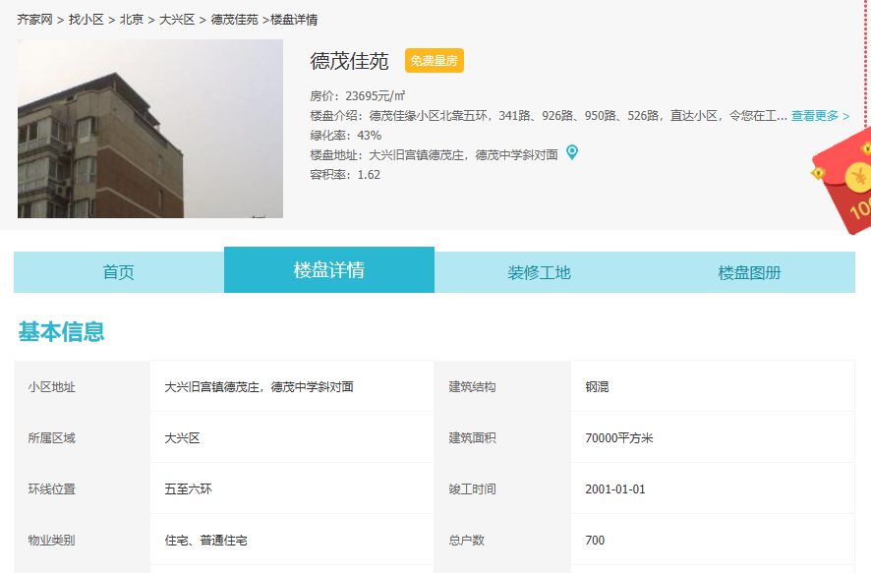
2023年二季度 | 2023-04-01 | 0 | 3 | 57.1
 | 2023-05-01 | 0
 | 2023-06-01 | 0
2023年三季度 | 2023-07-01 | 0 | 1 | 52.94
 | 2023-08-01 | 0
 | 2023-09-01 | 0
2023年第四季度 | 2023-10-01 | 0 | 2 | 48.32
 | 2023-11-01 | 0
平均月租金（元/平方米/月） |  |  |  | 49.98

德宏景苑
 | 中指数据 | 含供暖、物业
 | 小区名称
时间 | 时间 | 估价机构样本小区数据 | 样本数量 | 含物业费和取暖费
2022年四季度 |  | -- | 4 | 57.2 |  | 含物业费和取暖费
 | 2022-12-01 | 57.2 |  |  | 数据来源 | 平均月租金 | 结论
2023年一季度 | 2023-01-01 | 56.54 | 5 | 56.93 | 中指 | 55.91 | 57.69 | 税费
 | 2023-02-01 | 57.05 |  |  | 城研中心 | -- |  | 物业费 | 2.61
 | 2023-03-01 | 57.19 |  |  | 市场数据 | 59.47 |  | 取暖费 | 2.5
2023年二季度 | 2023-04-01 | 56.25 | 3 | 54.6 |  | 不含物业费和供暖费 | 52.58
 | 2023-05-01 | 53.97
 | 2023-06-01 | 53.59
2023年三季度 | 2023-07-01 | 54.01 | 4 | 54.54
 | 2023-08-01 | 54.29
 | 2023-09-01 | 55.33
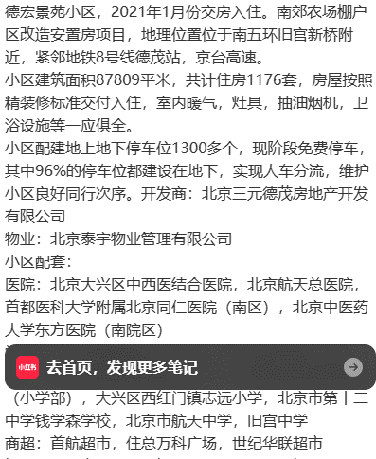
2023年第四季度 | 2023-10-01 | 56.86 |  | 56.29
 | 2023-11-01 | 55.72
平均月租金（元/平方米/月） |  |  |  | 55.91

 | 市场调查数据 | 含供暖、物业
时间 | 时间 | 平均租金单价 | 样本数量 | 含物业费和取暖费
2022年四季度 |  | -- | 1 | 55.26
 | 2022-12-01 | 55.26
2023年一季度 | 2023-01-01 |  | 1 | 64.71
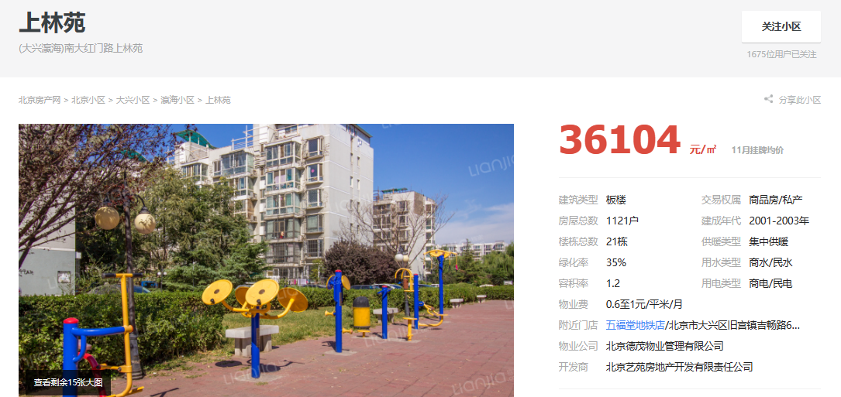
 | 2023-02-01 | 70.79
 | 2023-03-01 | 58.63
2023年二季度 | 2023-04-01 | 65 | 1 | 61.72
 | 2023-05-01 | 0
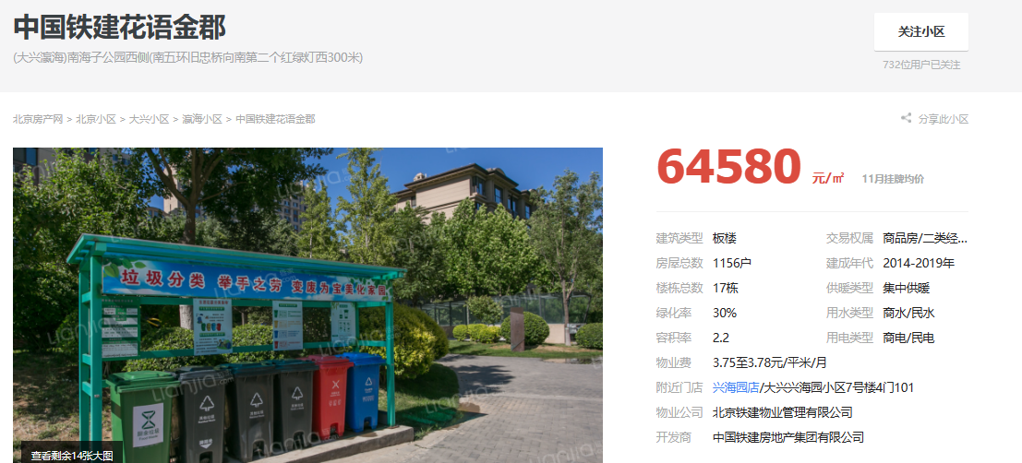
 | 2023-06-01 | 58.43
2023年三季度 | 2023-07-01 |  | 3 | 55.76
 | 2023-08-01 | 56.38
 | 2023-09-01 | 55.13
2023年第四季度 | 2023-10-01 | 58.11 | 3 | 59.88
 | 2023-11-01 | 61.64
平均月租金（元/平方米/月） |  |  |  | 59.47

市场数据
序号 | 小区名称 | 年度 | 月度 | 面积 | 户型 | 装修 | 朝向 | 楼层 | 价格 | 租金（元/㎡•月） | 月均 | 季均 | 德茂小区
1 | 德茂小区 | 2022 | 12 | 83 | 3 | 普通装修 | 南北 | 中/6 | 4200 | 50.60 | 50.60 | 50.60 |  | 60-80
2 | 德茂小区 | 2023 | 3 | 54.1 | 2 | 普通装修 | 南北 | 高/6 | 3350 | 61.92 | 61.92 | 61.92
3 | 德茂小区 | 2023 | 4 | 83 | 3 | 普通装修 | 南北 | 中/6 | 4200 | 50.60 | 46.05 | 46.05
4 | 德茂小区 | 2023 | 5 | 78.94 | 3 | 普通装修 | 南北 | 低/6 | 3200 | 40.54
5 | 德茂小区 | 2023 | 6 | 78.69 | 3 | 普通装修 | 南 | 高/6 | 3700 | 47.02
6 | 德茂小区 | 2022 | 7 | 64.91 | 2 | 普通装修 | 南北 | 中/6 | 4200 | 64.70 | 53.29 | 53.29
7 | 德茂小区 | 2022 | 8 | 71 | 2 | 普通装修 | 南北 | 中/6 | 3600 | 50.70
8 | 德茂小区 | 2022 | 9 | 78.69 | 2 | 普通装修 | 南北 | 低/6 | 3500 | 44.48
9 | 德茂小区 | 2022 | 10 | 61.93 | 2 | 普通装修 | 南北 | 中/6 | 3800 | 61.36 | 61.72 | 61.72
10 | 德茂小区 | 2022 | 11 | 54.76 | 2 | 普通装修 | 南北 | 低/6 | 3399 | 62.07

序号 | 小区名称 | 年度 | 月度 | 面积 | 户型 | 装修 | 朝向 | 楼层 | 价格 | 租金（元/㎡•月） | 月均 | 季均 | 德茂佳苑 | 70-90
1 | 德茂佳苑 | 2022 | 4 | 69.64 | 1 | 普通装修 | 南北 | 高/6 | 3000 | 43.08 | 43.08 | 43.08
2 | 德茂佳苑 | 2023 | 1 | 66.06 | 1 | 普通装修 | 南北 | 中/6 | 3200 | 48.44 | 48.44 | 48.44
3 | 德茂佳苑 | 2023 | 2 | 63.13 | 1 | 普通装修 | 南北 | 中/6 | 3605 | 57.10 | 57.10 | 57.10
4 | 德茂佳苑 | 2023 | 3 | 85 | 2 | 普通装修 | 南北 | 中/6 | 4500 | 52.94 | 52.94 | 52.94
5 | 德茂佳苑 | 2023 | 4 | 93.1 | 2 | 普通装修 | 南北 | 中/6 | 4499 | 48.32 | 48.32 | 48.32
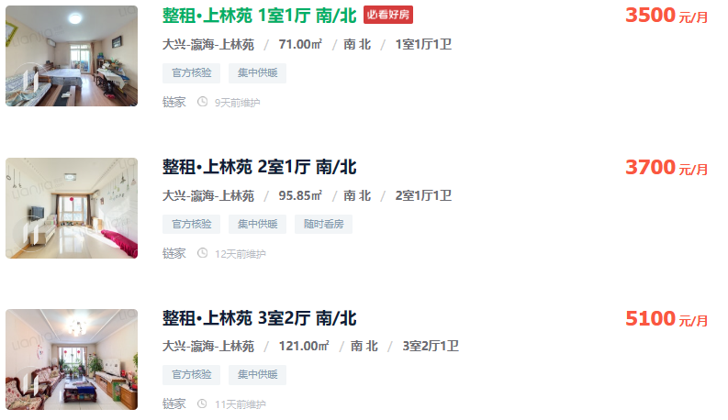

序号 | 小区名称 | 年度 | 月度 | 面积 | 户型 | 装修 | 朝向 | 楼层 | 价格 | 租金（元/㎡•月） | 月均 | 季均 | 上林苑 | 70-90
1 | 上林苑 | 2023 | 3 | 71 | 1 | 普通装修 | 南北 | 低/5 | 3500 | 49.30 | 49.30 | 49.30
2 | 上林苑 | 2023 | 5 | 95.85 | 2 | 普通装修 | 南北 | 低/6 | 3700 | 38.60 | 38.60 | 38.60
3 | 上林苑 | 2023 | 8 | 70 | 2 | 普通装修 | 南北 | 中/6 | 3600 | 51.43 | 53.84 | 53.84
4 | 上林苑 | 2023 | 10 | 80 | 2 | 普通装修 | 南北 | 低/13 | 4500 | 56.25 | 56.25 | 56.25

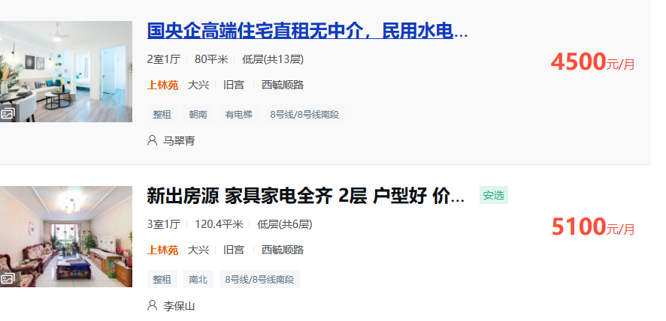
序号 | 小区名称 | 年度 | 月度 | 面积 | 户型 | 装修 | 朝向 | 楼层 | 价格 | 租金（元/㎡•月） | 月均 | 季均 | 德宏景苑 | 60-90
1 | 德宏景园 | 2022 | 12 | 76 | 2 | 普通装修 | 南 | 低/14 | 4200 | 55.26 | 55.26 | 55.26
2 | 德宏景园 | 2023 | 2 | 63 | 1 | 普通装修 | 南 | 中/14 | 4460 | 70.79 | 64.71 | 64.71
3 | 德宏景园 | 2023 | 3 | 61.4 | 1 | 普通装修 | 南北 | 高/14 | 3600 | 58.63
4 | 德宏景园 | 2023 | 4 | 60 | 1 | 普通装修 | 南 | 中/15 | 3900 | 65.00 | 61.72 | 61.72
5 | 德宏景园 | 2023 | 6 | 89 | 3 | 普通装修 | 南北 | 低/14 | 5200 | 58.43
6 | 德宏景园 | 2023 | 8 | 94 | 3 | 普通装修 | 南北 | 低/14 | 5300 | 56.38 | 55.76 | 55.76
7 | 德宏景园 | 2023 | 9 | 78 | 2 | 普通装修 | 南北 | 低/14 | 4300 | 55.13
8 | 德宏景园 | 2023 | 10 | 74 | 2 | 普通装修 | 南北 | 中/15 | 4300 | 58.11 | 59.88 | 59.88
9 | 德宏景园 | 2023 | 11 | 61 | 1 | 普通装修 | 南 | 低/14 | 3760 | 61.64

序号 | 小区名称 | 年度 | 月度 | 面积 | 户型 | 装修 | 朝向 | 楼层 | 价格 | 租金（元/㎡•月） | 月均 | 季均
1 | 兴盛嘉苑 | 2022 | 12 | 78 | 2 | 普通装修 | 南北 | 低/18 | 4600 | 58.97 | 68.27 | 68.27
2 | 兴盛嘉苑 | 2023 | 12 | 70 | 2 | 普通装修 | 南 | 中/16 | 5430 | 77.57
3 | 兴盛嘉苑 | 2023 | 1 | 90 | 3 | 普通装修 | 南北 | 低/18 | 5300 | 58.89 | 58.89 | 68.58
4 | 兴盛嘉苑 | 2023 | 3 | 69.76 | 2 | 普通装修 | 南 | 中/18 | 5460 | 78.27 | 78.27
5 | 兴盛嘉苑 | 2023 | 4 | 56 | 1 | 普通装修 | 南 | 高/16 | 4100 | 73.21 | 73.21 | 76.67
6 | 兴盛嘉苑 | 2023 | 5 | 56 | 1 | 普通装修 | 南 | 中/16 | 4860 | 86.79 | 86.79
7 | 兴盛嘉苑 | 2023 | 6 | 70 | 2 | 普通装修 | 南 | 中/16 | 4900 | 70.00 | 70.00
8 | 兴盛嘉苑 | 2023 | 7 | 53.95 | 1 | 普通装修 | 南 | 低/18 | 4790 | 88.79 | 88.79 | 74.59
9 | 兴盛嘉苑 | 2023 | 8 | 90 | 3 | 普通装修 | 南北 | 高/18 | 5400 | 60.00 | 71.44
10 | 兴盛嘉苑 | 2023 | 8 | 56.59 | 1 | 普通装修 | 南 | 中/16 | 4690 | 82.88
11 | 兴盛嘉苑 | 2023 | 9 | 78 | 2 | 普通装修 | 南 | 低/16 | 5200 | 66.67 | 66.67
12 | 兴盛嘉苑 | 2023 | 10 | 79.11 | 2 | 普通装修 | 南 | 中/18 | 4700 | 59.41 | 59.83 | 61.47
13 | 兴盛嘉苑 | 2023 | 10 | 78 | 2 | 普通装修 | 南北 | 中/18 | 4700 | 60.26
14 | 兴盛嘉苑 | 2023 | 11 | 89 | 3 | 普通装修 | 南北 | 低/16 | 5300 | 59.55 | 63.11
15 | 兴盛嘉苑 | 2023 | 11 | 78 | 2 | 普通装修 | 南北 | 高/16 | 5200 | 66.67

南地块自持单户实测面积
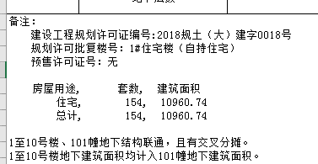
熙悦林语房源表
编号 | 楼号 | 房间号 | 户型 | 单元 | 部位及房号 | 建筑面积 | 套内面积 | 朝向 | 居室 | 1号楼 | 10960.74 | 154
1 | 1号楼 | 1-1栋-101 | D户型 | 1单元 | 101 | 89.66 | 73.09 | 南北 | 三居室 | 2号楼 | 10448.02 | 120
2 | 1号楼 | 1-1栋-102 | F户型 | 1单元 | 102 | 79.46 | 64.78 | 南 | 二居室 | 3号楼 | 11490.22 | 149
3 | 1号楼 | 1-1栋-103 | G户型 | 1单元 | 103 | 44.82 | 36.54 | 南 | 一居室 | 4号楼 | 10487.48 | 120
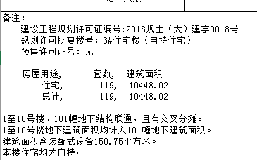
4 | 1号楼 | 1-1栋-104 | F户型 | 1单元 | 104 | 79.46 | 64.78 | 南 | 二居室 | 5号楼 | 11529.79 | 150
5 | 1号楼 | 1-1栋-105 | C户型 | 1单元 | 105 | 86.69 | 70.67 | 南北 | 二居室 |  | 54916.25 | 693
6 | 1号楼 | 1-1栋-201 | D户型 | 1单元 | 201 | 89.66 | 73.09 | 南北 | 三居室 |  |  |  | 面积区间 | 朝向 | 居室
7 | 1号楼 | 1-1栋-202 | F户型 | 1单元 | 202 | 79.46 | 64.78 | 南 | 二居室 | C户型 | 15190.58 | 176 | 85.85-87.37 | 南北 | 二居室 | 二室一厅一厨一卫（主卧带衣帽间）
8 | 1号楼 | 1-1栋-203 | G户型 | 1单元 | 203 | 44.82 | 36.54 | 南 | 一居室 | D1户型 | 89.23 | 1 | 89.23 | 南北 | 三居室 | 三室一厅一厨二卫（主卧带卫生间）
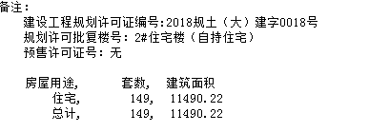
9 | 1号楼 | 1-1栋-204 | G户型 | 1单元 | 204 | 44.82 | 36.54 | 南 | 一居室 | D户型 | 10256.38 | 115 | 88.61-89.66 | 南北 | 三居室 | 三室一厅一厨二卫（主卧带卫生间）
10 | 1号楼 | 1-1栋-205 | F户型 | 1单元 | 205 | 79.46 | 64.78 | 南 | 二居室 | E1户型 | 141.71 | 3 | 47.23-47.24 | 南 | 一居室
11 | 1号楼 | 1-1栋-206 | C户型 | 1单元 | 206 | 86.69 | 70.67 | 南北 | 二居室 | E户型 | 15501.84 | 177 | 87.4-87.77 | 南 | 二居室
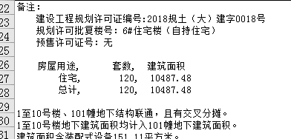
12 | 1号楼 | 1-1栋-301 | D户型 | 1单元 | 301 | 89.66 | 73.09 | 南北 | 三居室 | F户型 | 8868.62 | 112 | 78.79-79.46 | 南 | 二居室
13 | 1号楼 | 1-1栋-302 | F户型 | 1单元 | 302 | 79.46 | 64.78 | 南 | 二居室 | G户型 | 4867.89 | 109 | 44.44-44.82 | 南 | 一居室
14 | 1号楼 | 1-1栋-303 | G户型 | 1单元 | 303 | 44.82 | 36.54 | 南 | 一居室 |  | 54916.25 | 693
15 | 1号楼 | 1-1栋-304 | G户型 | 1单元 | 304 | 44.82 | 36.54 | 南 | 一居室 |  |  |  |  |  |  | 112
16 | 1号楼 | 1-1栋-305 | F户型 | 1单元 | 305 | 79.46 | 64.78 | 南 | 二居室 |  |  |  |  |  |  | 465
17 | 1号楼 | 1-1栋-306 | C户型 | 1单元 | 306 | 86.69 | 70.67 | 南北 | 二居室 |  |  |  |  |  |  | 116
18 | 1号楼 | 1-1栋-401 | D户型 | 1单元 | 401 | 89.66 | 73.09 | 南北 | 三居室
19 | 1号楼 | 1-1栋-402 | F户型 | 1单元 | 402 | 79.46 | 64.78 | 南 | 二居室
20 | 1号楼 | 1-1栋-403 | G户型 | 1单元 | 403 | 44.82 | 36.54 | 南 | 一居室
21 | 1号楼 | 1-1栋-404 | G户型 | 1单元 | 404 | 44.82 | 36.54 | 南 | 一居室
22 | 1号楼 | 1-1栋-405 | F户型 | 1单元 | 405 | 79.46 | 64.78 | 南 | 二居室
23 | 1号楼 | 1-1栋-406 | C户型 | 1单元 | 406 | 86.69 | 70.67 | 南北 | 二居室
24 | 1号楼 | 1-1栋-501 | D户型 | 1单元 | 501 | 89.66 | 73.09 | 南北 | 三居室
25 | 1号楼 | 1-1栋-502 | F户型 | 1单元 | 502 | 79.46 | 64.78 | 南 | 二居室
26 | 1号楼 | 1-1栋-503 | G户型 | 1单元 | 503 | 44.82 | 36.54 | 南 | 一居室
27 | 1号楼 | 1-1栋-504 | G户型 | 1单元 | 504 | 44.82 | 36.54 | 南 | 一居室
28 | 1号楼 | 1-1栋-505 | F户型 | 1单元 | 505 | 79.46 | 64.78 | 南 | 二居室
29 | 1号楼 | 1-1栋-506 | C户型 | 1单元 | 506 | 86.69 | 70.67 | 南北 | 二居室
30 | 1号楼 | 1-1栋-601 | D户型 | 1单元 | 601 | 89.66 | 73.09 | 南北 | 三居室
31 | 1号楼 | 1-1栋-602 | F户型 | 1单元 | 602 | 79.46 | 64.78 | 南 | 二居室
32 | 1号楼 | 1-1栋-603 | G户型 | 1单元 | 603 | 44.82 | 36.54 | 南 | 一居室
33 | 1号楼 | 1-1栋-604 | G户型 | 1单元 | 604 | 44.82 | 36.54 | 南 | 一居室
34 | 1号楼 | 1-1栋-605 | F户型 | 1单元 | 605 | 79.46 | 64.78 | 南 | 二居室
35 | 1号楼 | 1-1栋-606 | C户型 | 1单元 | 606 | 86.69 | 70.67 | 南北 | 二居室
36 | 1号楼 | 1-1栋-701 | D户型 | 1单元 | 701 | 89.66 | 73.09 | 南北 | 三居室
37 | 1号楼 | 1-1栋-702 | F户型 | 1单元 | 702 | 79.46 | 64.78 | 南 | 二居室
38 | 1号楼 | 1-1栋-703 | G户型 | 1单元 | 703 | 44.82 | 36.54 | 南 | 一居室
39 | 1号楼 | 1-1栋-704 | G户型 | 1单元 | 704 | 44.82 | 36.54 | 南 | 一居室
40 | 1号楼 | 1-1栋-705 | F户型 | 1单元 | 705 | 79.46 | 64.78 | 南 | 二居室
41 | 1号楼 | 1-1栋-706 | C户型 | 1单元 | 706 | 86.69 | 70.67 | 南北 | 二居室
42 | 1号楼 | 1-1栋-801 | D户型 | 1单元 | 801 | 89.66 | 73.09 | 南北 | 三居室
43 | 1号楼 | 1-1栋-802 | F户型 | 1单元 | 802 | 79.46 | 64.78 | 南 | 二居室
44 | 1号楼 | 1-1栋-803 | G户型 | 1单元 | 803 | 44.82 | 36.54 | 南 | 一居室
45 | 1号楼 | 1-1栋-804 | G户型 | 1单元 | 804 | 44.82 | 36.54 | 南 | 一居室
46 | 1号楼 | 1-1栋-805 | F户型 | 1单元 | 805 | 79.46 | 64.78 | 南 | 二居室
47 | 1号楼 | 1-1栋-806 | C户型 | 1单元 | 806 | 86.69 | 70.67 | 南北 | 二居室
48 | 1号楼 | 1-1栋-901 | D户型 | 1单元 | 901 | 89.66 | 73.09 | 南北 | 三居室
49 | 1号楼 | 1-1栋-901 | F户型 | 1单元 | 902 | 79.46 | 64.78 | 南 | 二居室
50 | 1号楼 | 1-1栋-901 | G户型 | 1单元 | 903 | 44.82 | 36.54 | 南 | 一居室
51 | 1号楼 | 1-1栋-901 | G户型 | 1单元 | 904 | 44.82 | 36.54 | 南 | 一居室
52 | 1号楼 | 1-1栋-901 | F户型 | 1单元 | 905 | 79.46 | 64.78 | 南 | 二居室
53 | 1号楼 | 1-1栋-901 | C户型 | 1单元 | 906 | 86.69 | 70.67 | 南北 | 二居室
54 | 1号楼 | 1-1栋-1001 | D户型 | 1单元 | 1001 | 89.66 | 73.09 | 南北 | 三居室
55 | 1号楼 | 1-1栋-1002 | F户型 | 1单元 | 1002 | 79.46 | 64.78 | 南 | 二居室
56 | 1号楼 | 1-1栋-1003 | G户型 | 1单元 | 1003 | 44.82 | 36.54 | 南 | 一居室
57 | 1号楼 | 1-1栋-1004 | G户型 | 1单元 | 1004 | 44.82 | 36.54 | 南 | 一居室
58 | 1号楼 | 1-1栋-1005 | F户型 | 1单元 | 1005 | 79.46 | 64.78 | 南 | 二居室
59 | 1号楼 | 1-1栋-1006 | C户型 | 1单元 | 1006 | 86.69 | 70.67 | 南北 | 二居室
60 | 1号楼 | 1-1栋-1101 | D户型 | 1单元 | 1101 | 89.66 | 73.09 | 南北 | 三居室
61 | 1号楼 | 1-1栋-1102 | F户型 | 1单元 | 1102 | 79.46 | 64.78 | 南 | 二居室
62 | 1号楼 | 1-1栋-1103 | G户型 | 1单元 | 1103 | 44.82 | 36.54 | 南 | 一居室
63 | 1号楼 | 1-1栋-1104 | G户型 | 1单元 | 1104 | 44.82 | 36.54 | 南 | 一居室
64 | 1号楼 | 1-1栋-1105 | F户型 | 1单元 | 1105 | 79.46 | 64.78 | 南 | 二居室
65 | 1号楼 | 1-1栋-1106 | C户型 | 1单元 | 1106 | 86.69 | 70.67 | 南北 | 二居室
66 | 1号楼 | 1-2栋-101 | C户型 | 2单元 | 101 | 86.69 | 70.67 | 南北 | 二居室
67 | 1号楼 | 1-2栋-101 | F户型 | 2单元 | 102 | 79.46 | 64.78 | 南 | 二居室
68 | 1号楼 | 1-2栋-101 | G户型 | 2单元 | 103 | 44.82 | 36.54 | 南 | 一居室
69 | 1号楼 | 1-2栋-101 | F户型 | 2单元 | 104 | 79.46 | 64.78 | 南 | 二居室
70 | 1号楼 | 1-2栋-101 | D户型 | 2单元 | 105 | 89.66 | 73.09 | 南北 | 三居室
71 | 1号楼 | 1-2栋-201 | C户型 | 2单元 | 201 | 86.69 | 70.67 | 南北 | 二居室
72 | 1号楼 | 1-2栋-202 | F户型 | 2单元 | 202 | 79.46 | 64.78 | 南 | 二居室
73 | 1号楼 | 1-2栋-203 | G户型 | 2单元 | 203 | 44.82 | 36.54 | 南 | 一居室
74 | 1号楼 | 1-2栋-204 | G户型 | 2单元 | 204 | 44.82 | 36.54 | 南 | 一居室
75 | 1号楼 | 1-2栋-205 | F户型 | 2单元 | 205 | 79.46 | 64.78 | 南 | 二居室
76 | 1号楼 | 1-2栋-206 | D户型 | 2单元 | 206 | 89.66 | 73.09 | 南北 | 三居室
77 | 1号楼 | 1-2栋-301 | C户型 | 2单元 | 301 | 86.69 | 70.67 | 南北 | 二居室
78 | 1号楼 | 1-2栋-301 | F户型 | 2单元 | 302 | 79.46 | 64.78 | 南 | 二居室
79 | 1号楼 | 1-2栋-301 | G户型 | 2单元 | 303 | 44.82 | 36.54 | 南 | 一居室
80 | 1号楼 | 1-2栋-301 | G户型 | 2单元 | 304 | 44.82 | 36.54 | 南 | 一居室
81 | 1号楼 | 1-2栋-301 | F户型 | 2单元 | 305 | 79.46 | 64.78 | 南 | 二居室
82 | 1号楼 | 1-2栋-301 | D户型 | 2单元 | 306 | 89.66 | 73.09 | 南北 | 三居室
83 | 1号楼 | 1-2栋-401 | C户型 | 2单元 | 401 | 86.69 | 70.67 | 南北 | 二居室
84 | 1号楼 | 1-2栋-402 | F户型 | 2单元 | 402 | 79.46 | 64.78 | 南 | 二居室
85 | 1号楼 | 1-2栋-403 | G户型 | 2单元 | 403 | 44.82 | 36.54 | 南 | 一居室
86 | 1号楼 | 1-2栋-404 | G户型 | 2单元 | 404 | 44.82 | 36.54 | 南 | 一居室
87 | 1号楼 | 1-2栋-405 | F户型 | 2单元 | 405 | 79.46 | 64.78 | 南 | 二居室
88 | 1号楼 | 1-2栋-406 | D户型 | 2单元 | 406 | 89.66 | 73.09 | 南北 | 三居室
89 | 1号楼 | 1-2栋-501 | C户型 | 2单元 | 501 | 86.69 | 70.67 | 南北 | 二居室
90 | 1号楼 | 1-2栋-502 | F户型 | 2单元 | 502 | 79.46 | 64.78 | 南 | 二居室
91 | 1号楼 | 1-2栋-503 | G户型 | 2单元 | 503 | 44.82 | 36.54 | 南 | 一居室
92 | 1号楼 | 1-2栋-504 | G户型 | 2单元 | 504 | 44.82 | 36.54 | 南 | 一居室
93 | 1号楼 | 1-2栋-505 | F户型 | 2单元 | 505 | 79.46 | 64.78 | 南 | 二居室
94 | 1号楼 | 1-2栋-506 | D户型 | 2单元 | 506 | 89.66 | 73.09 | 南北 | 三居室
95 | 1号楼 | 1-2栋-601 | C户型 | 2单元 | 601 | 86.69 | 70.67 | 南北 | 二居室
96 | 1号楼 | 1-2栋-602 | F户型 | 2单元 | 602 | 79.46 | 64.78 | 南 | 二居室
97 | 1号楼 | 1-2栋-603 | G户型 | 2单元 | 603 | 44.82 | 36.54 | 南 | 一居室
98 | 1号楼 | 1-2栋-604 | G户型 | 2单元 | 604 | 44.82 | 36.54 | 南 | 一居室
99 | 1号楼 | 1-2栋-605 | F户型 | 2单元 | 605 | 79.46 | 64.78 | 南 | 二居室
100 | 1号楼 | 1-2栋-606 | D户型 | 2单元 | 606 | 89.66 | 73.09 | 南北 | 三居室
101 | 1号楼 | 1-2栋-701 | C户型 | 2单元 | 701 | 86.69 | 70.67 | 南北 | 二居室
102 | 1号楼 | 1-2栋-702 | F户型 | 2单元 | 702 | 79.46 | 64.78 | 南 | 二居室
...

